画像
1 | エントリー３時間後に、ぎりぎりで損切

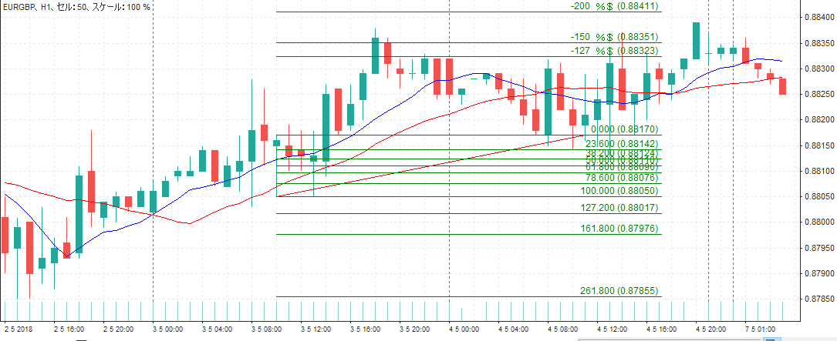

2 | きれいな押し目買いになっていない。

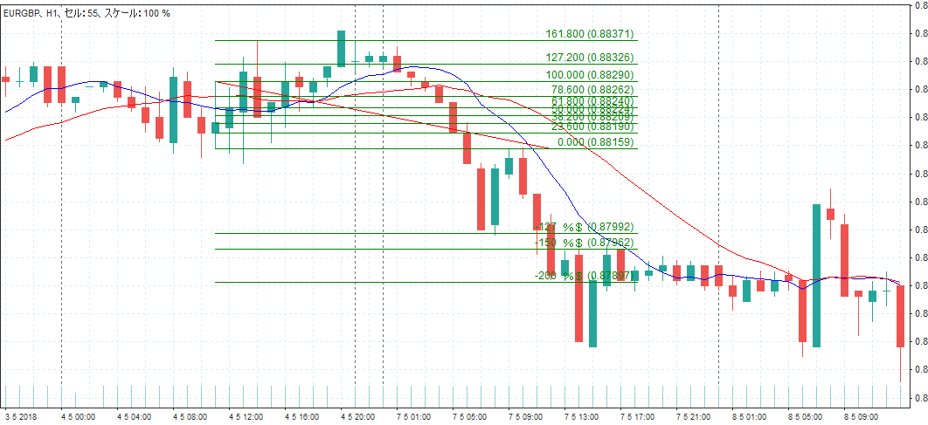

3 | きれいな押し目買いになっていない。

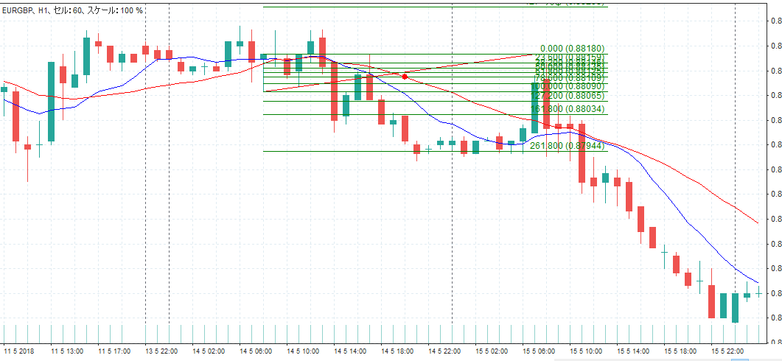

4

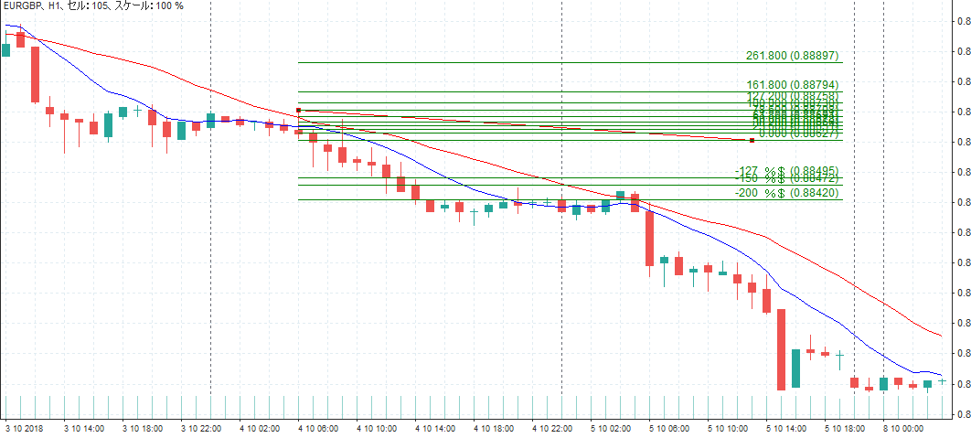

5

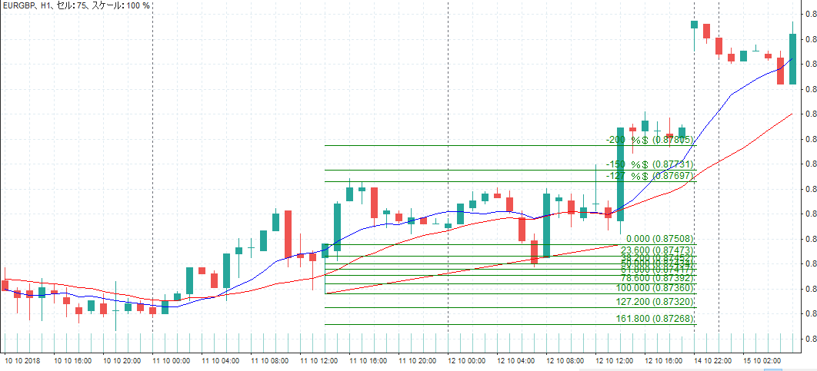

6

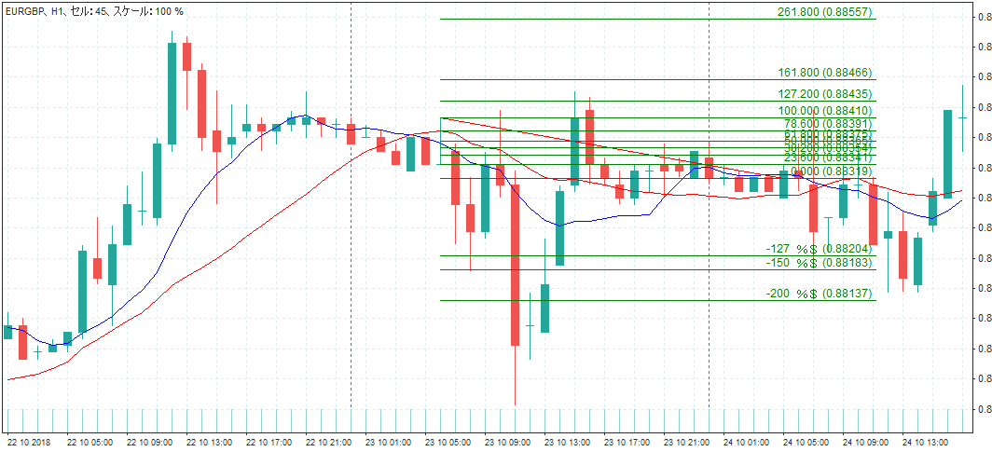

7

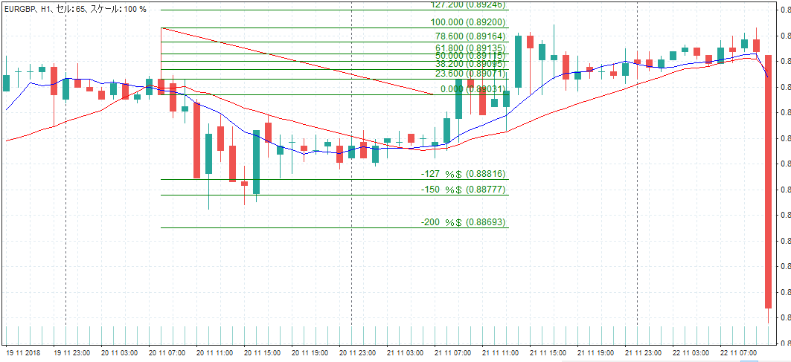

8

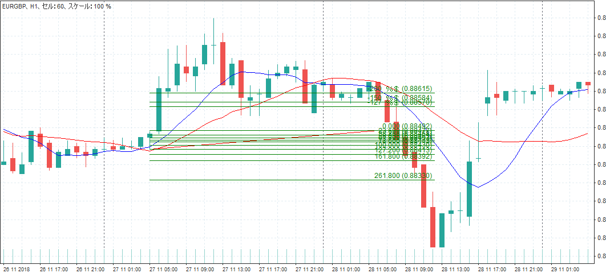

9

10

11

12

13

14

15

16

17

18

19

20

21

22

23

24

25

26

27

28

29

30

31

32

33

34

35

36

37

38

39

40

